验货尺寸表（初期）
QC规格测量表
款号 | TAEEBN91818 |  | 品名 | 男式软壳外套 |  |  |  | 生产工厂 | 信和
部位名称 | 指示规格 FINAL SPEC |  |  |  |  |  |  | 样品规格 SAMPLE SPEC
 | S | M | L | XL | XXL | XXXL | XXXXL | XXL | XXL
 | 165/88B | 170/92B | 175/96B | 180/100B | 185/104B | 190/108B | 195/112B | 洗前 | 洗后
后中长（后中量） | 68 | 69 | 71 | 73 | 75 | 76 | 77 | -0.5 | -1
前中拉链长 | 64 | 65 | 67 | 69 | 71 | 72 | 73 | 0 | 0
胸围（L后中向下30cm） | 106 | 110 | 114 | 118 | 122 | 128 | 134 | 0 | 0
腰围（L后中向下45cm） | 98 | 102 | 106 | 110 | 114 | 120 | 127 | -0.8 | 0
摆围（下摆后点到前点直量） | 102 | 106 | 110 | 114 | 118 | 124 | 131 | 0 | 0
肩宽（颈后中到肩点） | 45.1 | 46.3 | 47.5 | 48.7 | 49.9 | 51.3 | 52.7 | 0.5 | -0.5
肩点袖长（肩点到袖口） | 61.2 | 61.8 | 63 | 64.2 | 65.4 | 66 | 66.6 | -0.4 | -0.4
袖肥/2（参考值见注解） （L肩点至14.5cm处） | 20.4 | 21.2 | 22 | 22.8 | 23.6 | 24.8 | 26 | 0 | 0
袖肘围/2（L肩点至31cm处） | 15.6 | 16.3 | 17 | 17.7 | 18.4 | 19.3 | 20.2 | 0.6 | 0.5
袖口围/2（平量） | 10 | 10.5 | 11 | 11.5 | 12 | 12.7 | 13.4 | 0.3 | 0
领围（领下口一圈平量） | 53 | 54 | 55 | 56 | 57 | 58.5 | 60 | 0 | 1
问题点：
1，前后袖笼拼缝左右不对称，大货不能接受。 |  |  |  |  |  |  |  | 9，注意各对称部位必须左右一致，高低一致。
2，各拼缝吃纵不匀，褶皱，大货不能接受。 |  |  |  |  |  |  |  | 10，规格要保证洗前洗后在误差范围内。
3，帽檐双面胶部位褶皱，大货不能接受。 |  |  |  |  |  |  |  | 11，请干净内外线毛，脏污，油渍，溢胶印，画粉印。
4，注意帽里中贴条，要保证牢固，不欠胶，不溢胶，不能隔痕，否则大货不能接受。 |  |  |  |  |  |  |  | 12，大货不接受拆改针眼，熨烫激光死折。
5，袖口内贴条，压胶要平复，不能出现死折，透胶的现象，否则大货不能接受。 |  |  |  |  |  |  |  | 13，内里有熨烫倒毛光亮痕迹要处理外观一致。
6，门禁拉链要平复，两侧吃纵要均匀，明线宽窄要一致，下口不要出尖，否则大货不能接受。 |  |  |  |  |  |  |  | 14，大货不接受色差，面料疵点，粗纱，色点，勾丝情况。
7，各拼缝明线必须宽窄一致，针码一致不能大小不等，否则大货不能接受。
8，下摆贴条要拼缝，不能斜绺，熨烫平整，不能出死折，隔痕，大货不能接受。
备注：
初期请洗测2-3件，有问题的另加测量数量。
 |  |  |  |  |  |  |  | 验货时间： | 2025-08-31 | 跟单QC:周苑 | 工厂负责人：李秀颖
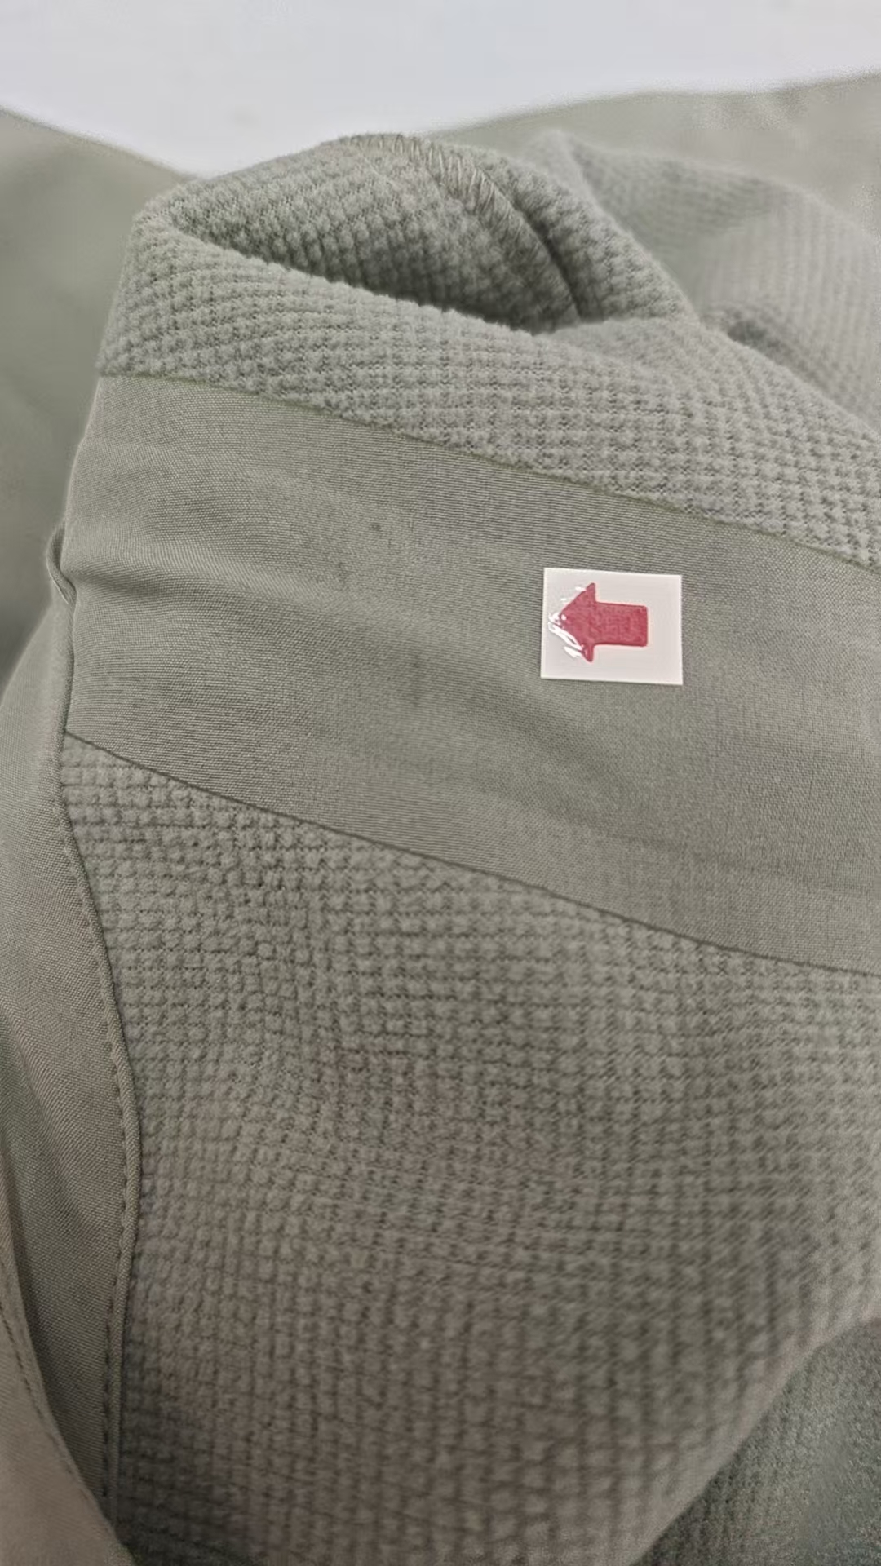
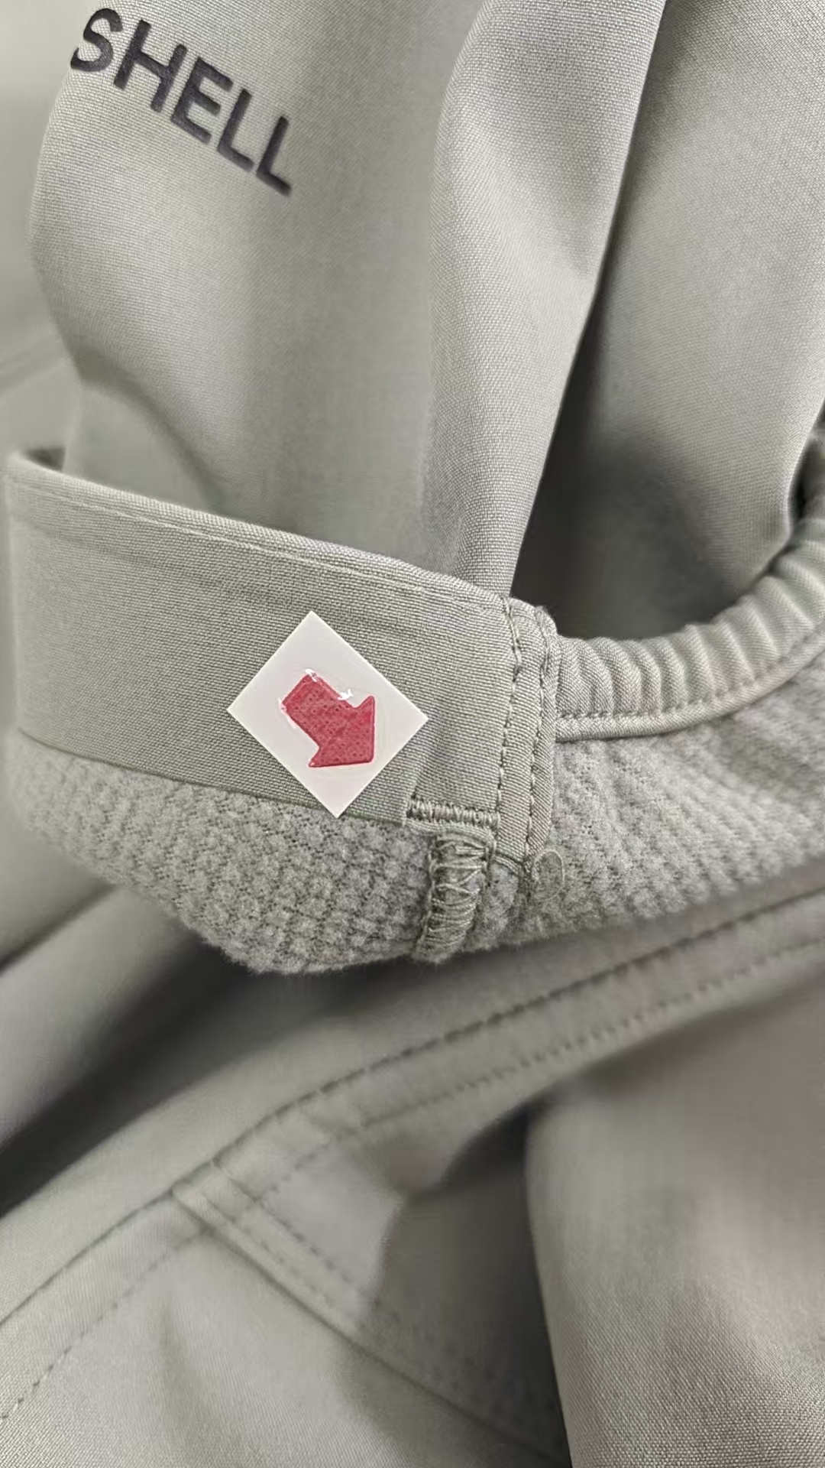
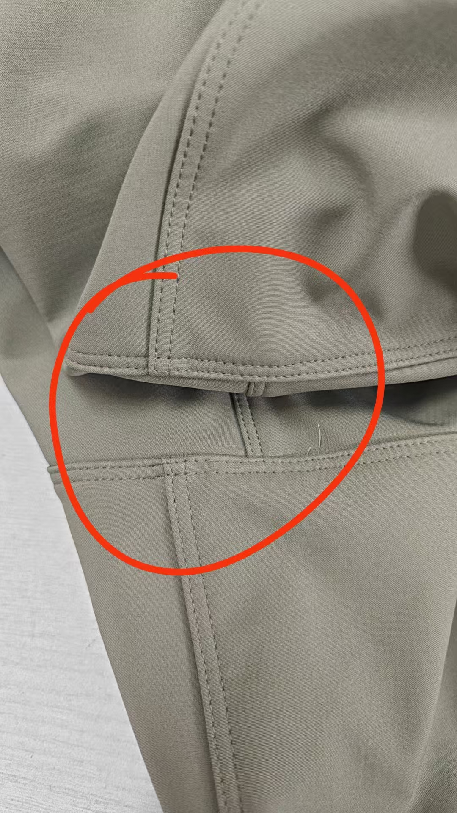
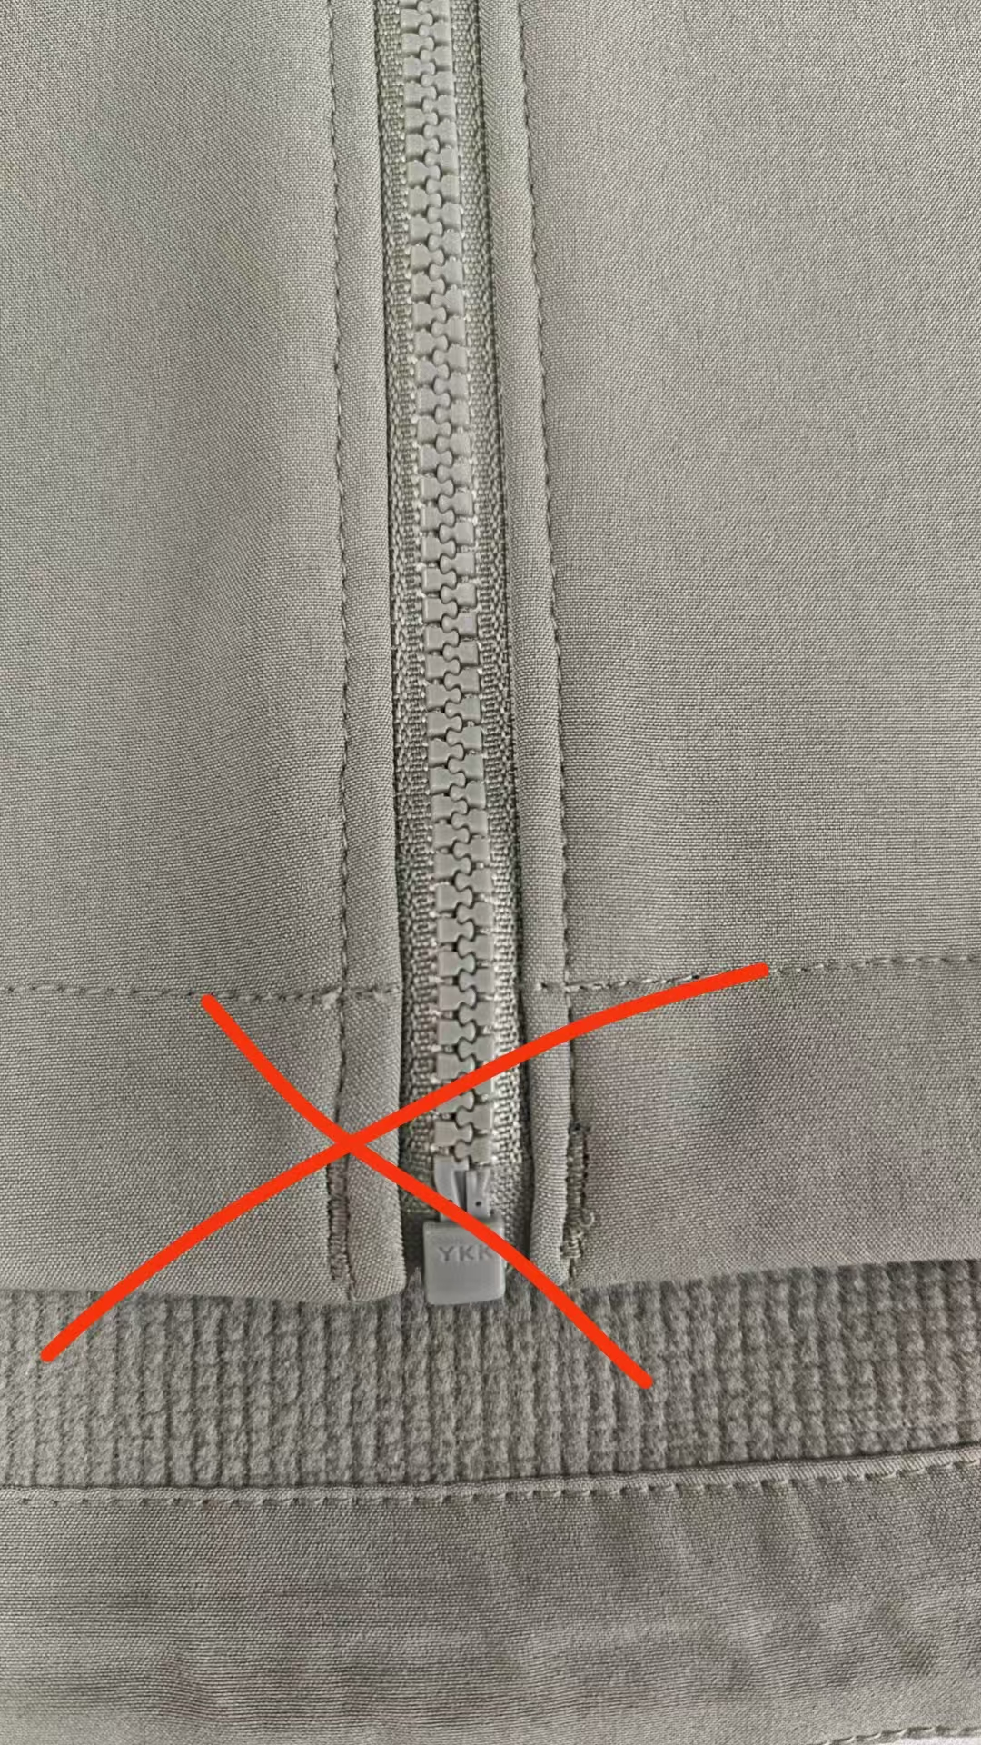
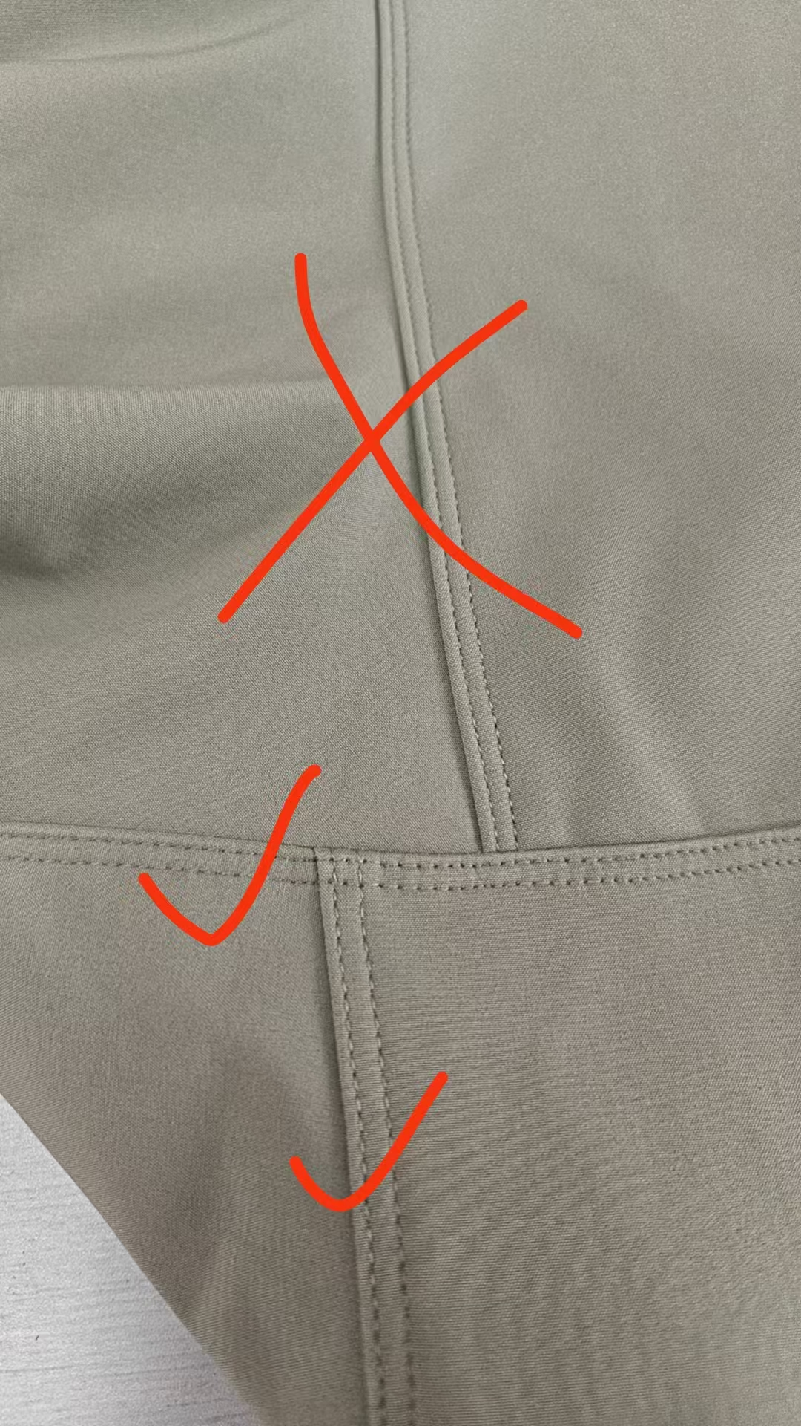
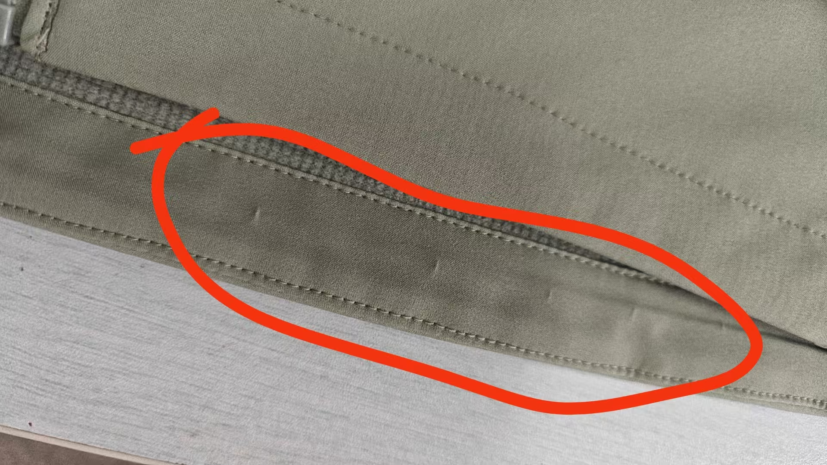

验货尺寸表 （中期）
QC规格测量表
款号 | TAEEBN91818 |  | 品名 | 男式软壳外套 |  |  |  | 生产工厂 | 信和
部位名称 | 指示规格 FINAL SPEC |  |  |  |  |  |  | 样品规格 SAMPLE SPEC
 | S | M | L | XL | XXL | XXXL | XXXXL | S浅灰绿 | M赤茶橘 | L蓝黑 | XL蓝黑 | XXL浅灰绿 | XXXL黑色
 | 165/88B | 170/92B | 175/96B | 180/100B | 185/104B | 190/108B | 195/112B | 洗前/洗后 | 洗前/洗后 | 洗前/洗后 | 洗前/洗后 | 洗前/洗后 | 洗前/洗后
后中长（后中量） | 68 | 69 | 71 | 73 | 75 | 76 | 77 | 0/-1 | -0.4/-0.5 | -1/-1.5 | -0.5/-1 | -0.3/-1 | -0.5//-0.5
前中拉链长 | 64 | 65 | 67 | 69 | 71 | 72 | 73 | -0.8/0 | 0/0 | 0/0 | -0.5/-0.5 | 0/0 | 0/-0.5
胸围（L后中向下30cm） | 106 | 110 | 114 | 118 | 122 | 128 | 134 | -1/-1 | 0/0 | -0.5/-1 | 0/0 | 0/2 | 1/1
腰围（L后中向下45cm） | 98 | 102 | 106 | 110 | 114 | 120 | 127 | 0/0 | 1/0 | -0.5/-0.5 | 0/0 | 0/0 | 1/1
摆围（下摆后点到前点直量） | 102 | 106 | 110 | 114 | 118 | 124 | 131 | 0/0 | 1/1 | 0/0 | 0/ 0 | 0/0 | 0/0
肩宽（颈后中到肩点） | 45.1 | 46.3 | 47.5 | 48.7 | 49.9 | 51.3 | 52.7 | 0/0 | 0/0 | 0/0 | -0.2/-0.7 | -0.4/-0.5 | 0.2/0
肩点袖长（肩点到袖口） | 61.2 | 61.8 | 63 | 64.2 | 65.4 | 66 | 66.6 | -0.2/-0.7 | -0.6/-0.3 | 0/-0.5 | -0.2/-0.3 | 0.5/0 | 0.5/-0.5
袖肘围/2（L肩点至31cm处） | 15.6 | 16.3 | 17 | 17.7 | 18.4 | 19.3 | 20.2 | 0/0 | 0.5/0.5 | 0.5/0.5 | 0.3/0 | 0.2/0 | 0.5/0
袖口围/2（平量） | 10 | 10.5 | 11 | 11.5 | 12 | 12.7 | 13.4 | 0/0 | 0/0 | 0.5/0 | 0.5/0 | 0.5/0.3 | 0.3/0
领围（领下口一圈平量） | 53 | 54 | 55 | 56 | 57 | 58.5 | 60 | 1/1 | 0/0 | 0/0 | 0/0 | 0.5/0 | 0.5/0
问题点：
1，前后袖笼拼缝左右不对称，大货不能接受。 |  |  |  |  |  |  |  | 9，注意各对称部位必须左右一致，高低一致。
2，各拼缝吃纵不匀，褶皱，大货不能接受。 |  |  |  |  |  |  |  | 10，规格要保证洗前洗后在误差范围内。
3，帽檐双面胶部位褶皱起泡，大货不能接受。 |  |  |  |  |  |  |  | 11，请干净内外线毛，脏污，油渍，溢胶印，画粉印。
4，注意帽里中贴条，要保证牢固，不欠胶，不溢胶，不能隔痕，否则大货不能接受。 |  |  |  |  |  |  |  | 12，大货不接受拆改针眼，熨烫激光死折。
5，袖口内贴条，压胶要平复，不能出现死折，透胶的现象，缝头不能褶皱起泡大货不能接受。 |  |  |  |  |  |  |  | 13，内里有熨烫倒毛光亮痕迹要处理外观一致。
6，门禁拉链要平复，两侧吃纵要均匀，明线宽窄要一致，下口不要出尖套结位置左右不对称大货不能接受。 |  |  |  |  |  |  |  | 14，大货不接受色差，面料疵点，粗纱，色点，勾丝情况。
7，各拼缝明线必须宽窄一致，针码一致不能大小不等，有跳线大货不能接受。
8，下摆贴条要拼缝，不能斜绺，熨烫平整，不能出死折，隔痕，大货不能接受。
备注：
中期请洗测齐色各2件，有问题的另加测量数量。
 |  |  |  |  |  |  |  | 验货时间： | 2025-09-10 | 跟单QC:周苑 |  | 工厂负责人：李秀颖

